手順書
操作手順書 |  |  |  |  | 作成日時：2019/10/18-17:41:56

 | １．操作環境

 |  |  | シナリオファイル名 | C:\Users\Administrator\Desktop\動作確認手順\請求明細書出力.winsnr

 | ２．操作手順

 |  | ２．１．シナリオ：請求明細書出力
 |  |  | ２．１．１．[請求明細書出力]ウィンドウ |  |  | 確認日 | 結果
 |  |  | 画面 | 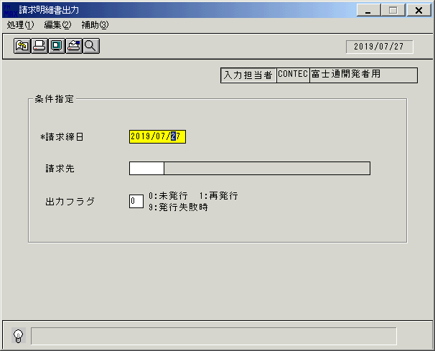
 |  |  | 操作内容 | 「請求明細書出力」ウィンドウを初期画面表示します。「請求締日」を入力します。

 |  |  | ２．１．２．[請求明細書出力]ウィンドウ |  |  | 確認日 | 結果
 |  |  | 画面 | 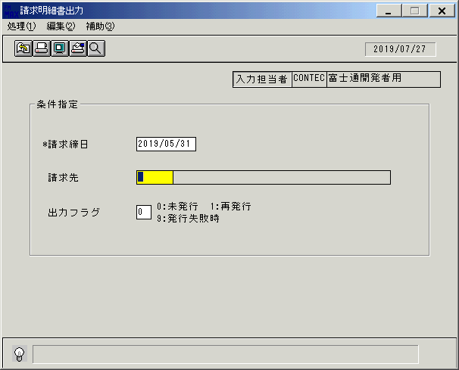
 |  |  | 操作内容 | 「請求先」を入力します。

 |  |  | ２．１．3．[請求明細書出力]ウィンドウ |  |  | 確認日 | 結果
 |  |  | 画面 | 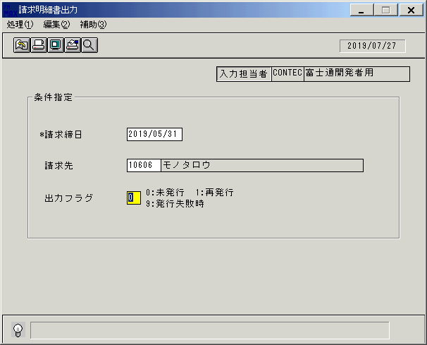
 |  |  | 操作内容 | 「出力フラグ」を入力します。

 |  |  | ２．１．4．[請求明細書出力]ウィンドウ - [請求明細書出力]ウィンドウ |  |  | 確認日 | 結果
 |  |  | 画面 | 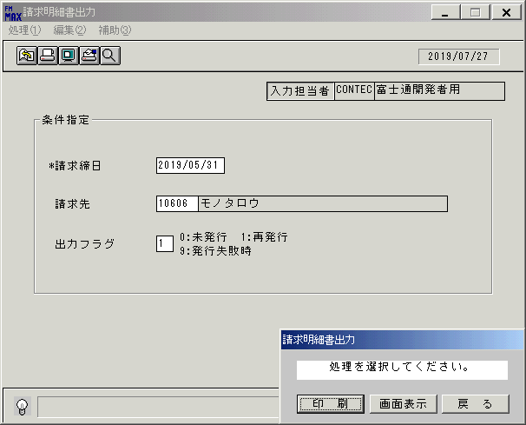
 |  |  | 操作内容 | 「画面表示」をクリックします。

 |  |  | ２．１．5．[請求明細書出力]ウィンドウ - [プリンタの設定]ウィンドウ |  |  | 確認日 | 結果
 |  |  | 画面 | 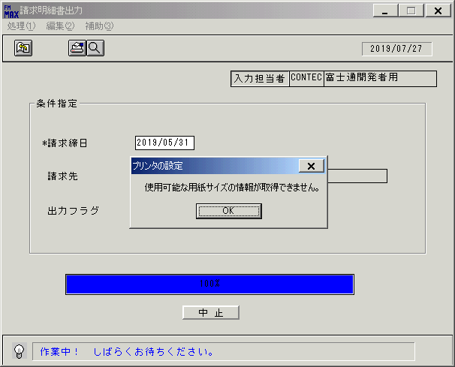
 |  |  | 操作内容 | 「OK」をクリックします。

 |  |  | ２．１．6． [デスクトップ]ウィンドウ - [請求明細書出力･ﾚﾎﾟｰﾄ]ウィンドウ |  |  | 確認日 | 結果
 |  |  | 画面 | 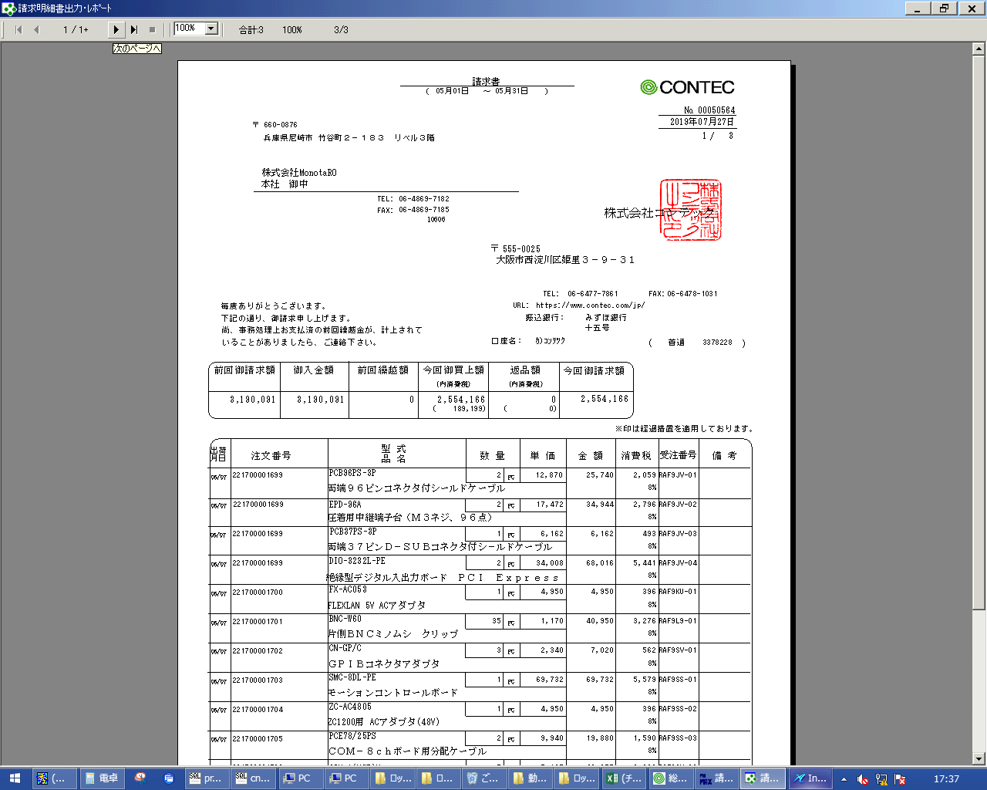
 |  |  | 操作内容 | 「請求明細書出力･ﾚﾎﾟｰﾄ」ウィンドウが表示されます。

画面ﾚｲｱｳﾄ
画面レイアウト |  |  |  |  |  |  |  | 名称 |  | 請求明細書 |  |  | 名称 |  |  |  |  |  |  |  | 変更履歴 | Ｖｅｒ． |  | 年月日 |  |  |  |  | 作成者 |  |  | Ｖｅｒ． |  | 年月日 |  | 作成者
 |  |  |  |  |  |  |  |  |  |  |  |  |  |  |  |  |  |  |  |  |  | 2.00 |  | 2007-01-09 |  |  |  |  | FJCL)齊藤
 |  |  |  |  |  |  |  | ＩＤ |  | SEIPR53 |  |  | ＩＤ |  |  |  |  |  |  |  |  | 2.01 |  | 2007-02-28 |  |  |  |  | FJCL)齊藤
 |  |  |  |  |  |  |  |  |  |  |  |  |  |  |  |  |  |  |  |  |  | 2.02 |  | 2007-12-10 |  |  |  |  | FKS)皆元

 |  |  |  |  |  |  |  |  |  |  |  |  |  | ＜利用部門＞
 |  |  |  |  |  |  |  |  |  |  |  |  |  |  | ・営業部門

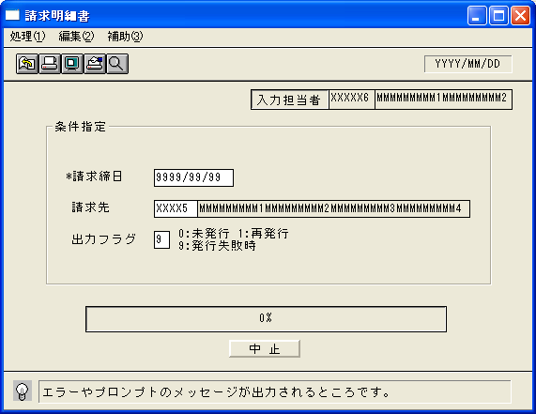
 |  |  |  |  |  |  |  |  |  |  |  |  |  | ＜用途／目的＞
 |  |  |  |  |  |  |  |  |  |  |  |  |  |  | ・指定した請求締日単位での請求明細書を発行する。
 |  |  |  |  |  |  |  |  |  |  |  |  |  |  |  |  | 売上の上がったもののみを出力する。
 |  |  |  |  |  |  |  |  |  |  |  |  |  |  | ・ＥＤＩ連携用の請求情報を出力する。

 |  |  |  |  |  |  |  |  |  |  |  |  |  | ＜機能＞
 |  |  |  |  |  |  |  |  |  |  |  |  |  |  | ・同一請求先で改頁した場合、改頁専用のフォーマットに印刷する。
 |  |  |  |  |  |  |  |  |  |  |  |  |  |  | ・入金明細は印刷しない。また当月内に売上情報が無ければ印刷しない。
 |  |  |  |  |  |  |  |  |  |  |  |  |  |  | ・得意先マスタのＥＤＩ処理区分(請求情報)が｢１：する｣の請求先についてはテキストファイル(固定長)
 |  |  |  |  |  |  |  |  |  |  |  |  |  |  | に請求情報を出力する。（別シート参照） |  |  |  |  |  |  | 但し、新規発行で印刷処理の場合のみ 連絡票№671
 |  |  |  |  |  |  |  |  |  |  |  |  |  |  | ・売上の上がったもののみを出力する。
 |  |  |  |  |  |  |  |  |  |  |  |  |  |  | ・一度出力した請求書は発行済みのフラグを売上情報に立てる。 |  |  |  |  |  |  |  |  |  |  |  |  |  |  | 未発行では、出力しない
 |  |  |  |  |  |  |  |  |  |  |  |  |  |  |  | ※再発行時の請求番号は前回発行した番号と同じ番号を印刷する。
 |  |  |  |  |  |  |  |  |  |  |  |  |  |  |  | （プリンタ異常等で発行に失敗した場合も発行済のフラグは立つ）
 |  |  |  |  |  |  |  |  |  |  |  |  |  |  | ・前受区分が通常、請求区分が一括の売上情報を対象に出力を行う。
 |  |  |  |  |  |  |  |  |  |  |  |  |  |  | ただし、売上受注明細の返品理由請求書表示フラグが9の時は出力しない。
 |  |  |  |  |  |  |  |  |  |  |  |  |  |  | ・得意先情報の請求書発行区分により、出力を制御する。
 |  |  |  |  |  |  |  |  |  |  |  |  |  |  |  | 1:0以下未発行 のとき |  |  | → | 当月度売上伝票の差し引きが０円の時は発行しない
 |  |  |  |  |  |  |  |  |  |  |  |  |  |  |  | 2:0でも発行 のとき |  |  | → | 当月度売上伝票の差し引きが０円の時でも発行を行う
 |  |  |  |  |  |  |  |  |  |  |  |  |  |  |  | 3:常に未発行 のとき |  |  | → | 請求書は常に出力しない
 |  |  |  |  |  |  |  |  |  |  |  |  |  |  |  |  |  |  |  | ※区分が3の請求先を指定した時はエラーメッセージを表示。
 |  |  |  |  |  |  |  |  |  |  |  |  |  |  | ・プレビュー表示で発行済みとしない。
 |  |  |  |  |  |  |  |  |  |  |  |  |  |  | ・営業所情報が取得出来なかった場合は印刷せずにイベントログテーブルへその旨を登録する。

＜機能概要＞
出力方式 |  | 一括 |  |  |  |  |  |  |  |  |  |  |  | ソート条件 |  |  |  | 請求先コード／出荷月日／客先注文番号
出力ｻｲｸﾙ |  | 請求締日 |  |  |  |  |  |  |  |  |  |  |  | (指定無しは 昇順)
範囲指定 |  |  | 項目名 |  | 開始 | 終了 | 単一 |  | 検索Ｗ |  | № | 備考
 |  | 1 | 請求締日 |  |  |  | ○ |  | ○ |  | 09 | 初期値 運用日 必須入力 |  | 集計 |  |  |  | なし |  |  |  |  |  |  |  | ＜その他＞
 |  | 2 | 請求先（コード） |  |  |  | ○ |  | ○ |  | 29 | 初期値 空白（全件） |  |  |  |  |  |  |  |  |  |  |  |  |  | ※1 プリンタの異常等、発行失敗時は当区分を
 |  | 3 | 出力フラグ |  |  |  | ○ |  |  |  |  | ０：未発行のみ、１：再発行のみ |  |  |  |  |  |  |  |  |  |  |  |  |  | 選択すると請求書に社内識別用のマークを
 |  | 4 |  |  |  |  |  |  |  |  |  | ９：発行失敗時※１ |  |  |  |  |  |  |  |  |  |  |  |  |  | 印字する
 |  | 5 |  |  |  |  |  |  |  |  |  | （初期値→0:未発行のみ） |  | 改頁条件 |  |  |  | 請求先コード |  |  |  |  |  |  |  |  |  | ⇒プリンタ異常で失敗した請求書をシステム
 |  | 6 |  |  |  |  |  |  |  |  |  |  |  |  |  |  |  |  |  |  |  |  |  |  |  |  |  | で検知する事は困難であるため、対象請求書
 |  | 7 |  |  |  |  |  |  |  |  |  |  |  |  |  |  |  |  |  |  |  |  |  |  |  |  |  | は再発行時と同じ請求書である
 |  | 8 |  |  |  |  |  |  |  |  |  |  |  | 用紙ｻｲｽﾞ |  |  |  | A4タテ
 |  | 9
 |  | 10

画面項目説明書 |  |  |  |  |  |  |  | 名称 |  | 請求明細書 |  |  | 名称 |  |  |  |  |  |  |  |  |  | 変更履歴 |  | Ｖｅｒ． |  | 年月日 |  |  |  | 作成者 |  | Ｖｅｒ． |  | 年月日 |  | 作成者
 |  |  |  |  |  |  |  |  |  |  |  |  |  |  |  |  |  |  |  |  |  |  |  |  | 2.00 |  | 2007-01-09 |  |  |  | FJCL)齊藤
 |  |  |  |  |  |  |  | ＩＤ |  | SEIPR53 |  |  | ＩＤ |  |  |  |  |  |  |  |  |  |  |  | 2.01 |  | 2007-02-28 |  |  |  | FJCL)齊藤
 |  |  |  |  |  |  |  |  |  |  |  |  |  |  |  |  |  |  |  |  |  |  |  |  | 2.02 |  | 2007-12-10 |  |  |  | FKS)皆元

 | ※１ 検索条件
 |  |  |  | 現行の条件に展開区分≠'”９”を追加する。

